画面詳細
プロジェクト名 |  |  |  | システム名 |  |  | 画面レイアウト設計書 |  |  |  |  |  |  | 作成者 |  | 作成日 |  | 更新者 |  | 更新日
体験型Java研修 |  |  |  | LMS学習管理システム |  |  | レポート登録画面 |  |  |  |  |  |  | 山脇 |  | 2020-11-26 |  | 堀井 |  | 2023-12-11

 | 画面イメージ

 |  | 日報の場合
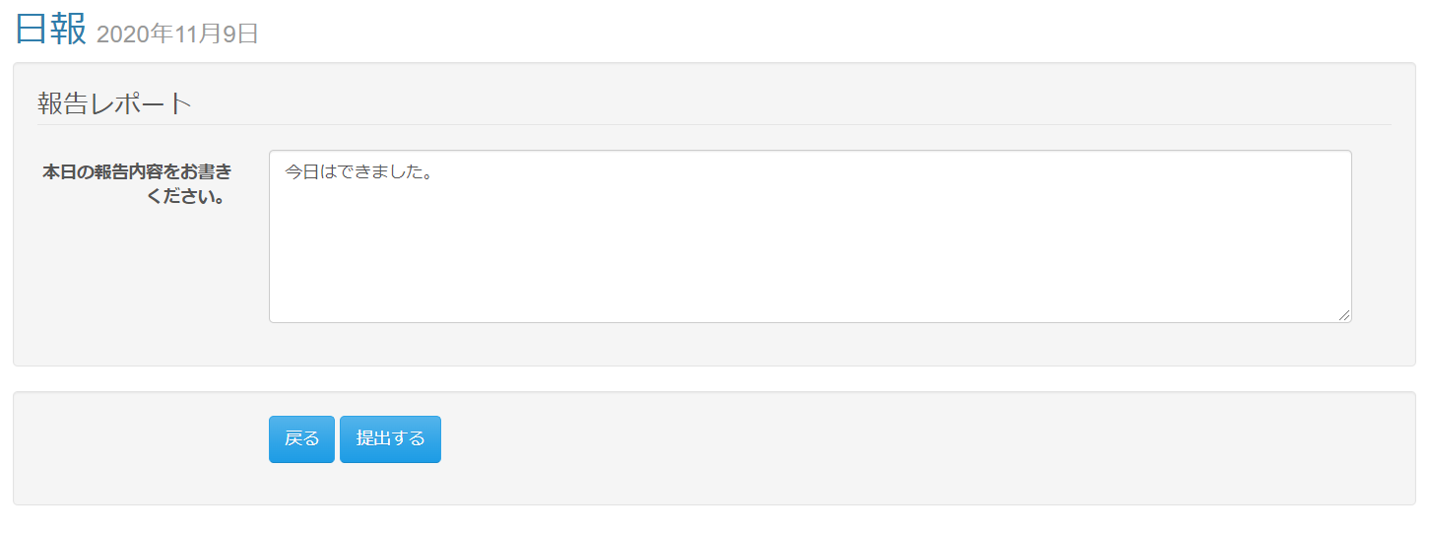

 |  | 週報/月報の場合
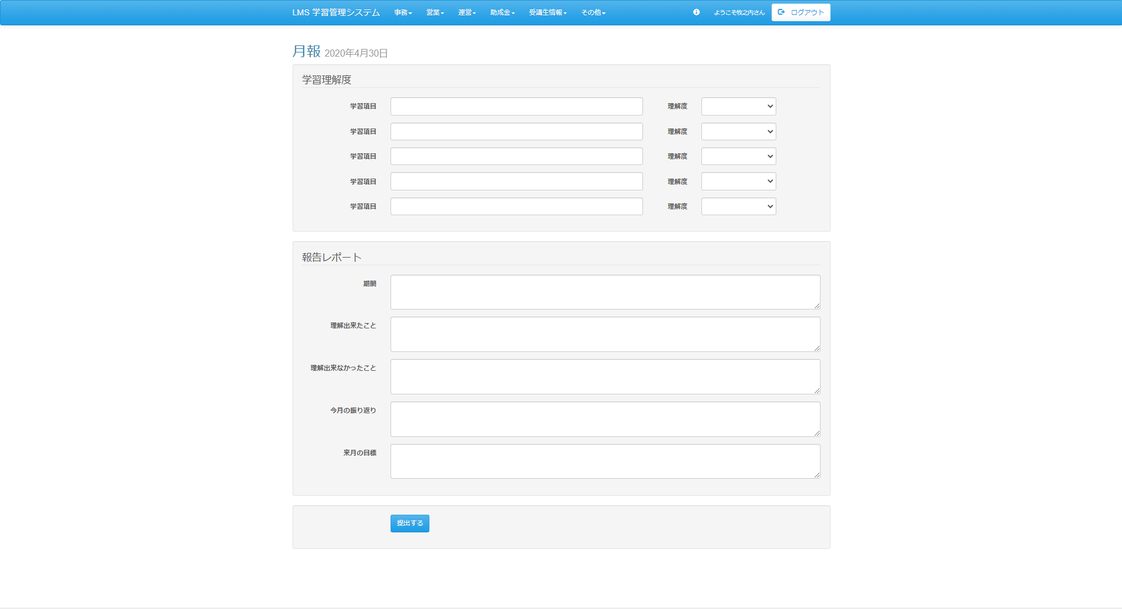

 | エラーメッセージ表示イメージ |  |  |  | Task.20

 | 画面表示項目
 | No |  | 項目名 |  |  | データ元 |  |  |  |  | 備考 |  |  |  |  |  |  |  | 権限ごとの 表示可否
 |  |  |  |  |  | テーブル名 |  |  | フィールド |  |  |  |  |  |  |  |  |  | 受 | 講 | 企 | 管 | 育
 | 1 |  | タイトル |  |  | m_daily_report |  |  | report_name |  | レポート名をタイトルとして表示 |  |  |  |  |  |  |  | ○ | ○ | - | ○
 | 2 |  | 日付 |  |  | m_section |  |  | date |  | yyyy年M月d日 |  |  |  |  |  |  |  | ○ | ○ | - | ○
 | 学習理解度 ※日報マスタ．学習理解度フラグ(intelligibility_flg)が1の場合のみ表示。日報マスタ．学習理解度項目数(intelligibility_field_num)に応じて学習理解度の行を追加。
 | 3 |  | 『学習項目』テキストボックス |  |  | t_intelligibility |  |  | field_name |  |  |  |  |  |  |  |  |  | ○ | ○ | - | ○
 | 4 |  | 『理解度』セレクトボックス |  |  | t_intelligibility |  |  | field_value |  | 選択肢の段階は日報マスタ．学習理解度数を参照 例）学習理解度数が3である場合、選択肢が1～3となる |  |  |  |  |  |  |  | ○ | ○ | - | ○
 |  |  |  |  |  | m_daily_report |  |  | intelligibility_num
 | 報告レポート
 | 5 |  | 項目名 |  |  | m_daily_report_detail |  |  | field_name |  | 日報詳細マスタ．入力チェック(required_flg)が1の場合は、［必須］を表示 |  |  |  |  |  |  |  | ○ | ○ | - | ○ |  | Task.20
 | 6 |  | 『内容』テキストエリア |  |  | t_daily_report_submit_detail |  |  | content |  | 日報詳細マスタ．型が0(数値)の場合は、プレースホルダーに 「例） 半角数値で、｛範囲from｝～｛範囲to｝の範囲で入力してください。」と表示 |  |  |  |  |  |  |  | ○ | ○ | - | ○
 | 7 |  |  |  |  | m_daily_report_detail |  |  | required_flg
 | 8 |  |  |  |  | m_daily_report_detail |  |  | input_type |  |  |  |  |  |  |  |  |  |  |  |  |  |  | Task.20
 | 9 |  |  |  |  | m_daily_report_detail |  |  | range_from
 | 10 |  |  |  |  | m_daily_report_detail |  |  | range_to
 | 提出ボタン
 | 11 |  | 『提出する』ボタン |  |  | - |  |  | - |  |  |  |  |  |  |  |  |  | ○ | ○ | - | ○
 | 戻るボタン
 | 12 |  | 『戻る』ボタン |  |  | - |  |  | - |  |  |  |  |  |  |  |  |  | ○ | ○ | - | ○

 | 入力パラメータ
 | No |  | 項目名 |  |  | 物理名 |  | コントロール |  | FORMクラスの入力チェック |  |  |  |  | 送信 方法 |  | 備考
 |  |  |  |  |  |  |  |  |  | 必須 | 桁数 | 最大値 | 最小値 | その他
 | 『提出する』ボタン押下
 | 1 |  | 日報提出ID |  |  | dailyReportSubmitId |  | hidden |  | - | - | - | - | - | POST
 | 2 |  | LMSユーザID |  |  | lmsUserId |  | hidden |  | - | - | - | - | - | POST
 | 3 |  | 日付 |  |  | date |  | hidden |  | - | - | - | - | - | POST
 | 4 |  | コースID |  |  | courseId |  | hidden |  | - | - | - | - | - | POST
 | 5 |  | セクションID |  |  | sectionId |  | hidden |  | - | - | - | - | - | POST
 | 6 |  | 日報ID |  |  | dailyReportId |  | hidden |  | - | - | - | - | - | POST
 | 7 |  | レポート名 |  |  | reportName |  | hidden |  | - | - | - | - | - | POST
 | 8 |  | 理解度フラグ |  |  | intelligibilityFlg |  | hidden |  | - | - | - | - | - | POST
 | 9 |  | 理解度項目数 |  |  | intelligibilityFieldNum |  | hidden |  | - | - | - | - | - | POST
 | 10 |  | 理解度段階 |  |  | intelligibilityNum |  | hidden |  | - | - | - | - | - | POST
 | 11 |  | 学習項目配列 |  |  | intFieldNameArray[n] |  | テキストボックス |  | - | - | - | - | - | POST
 | 12 |  | 理解度配列 |  |  | intFieldValueArray[n] |  | セレクトボックス |  | - | - | - | - | - | POST
 | 13 |  | 報告レポート名配列 |  |  | fieldNameArray[n] |  | hidden |  | - | - | - | - | - | POST
 | 14 |  | 報告レポート内容配列 |  |  | contentArray[n] |  | テキストボックス |  | - | - | - | - | - | POST
 | 15 |  | 必須フラグ配列 |  |  | requiredFlgArray[n] |  | hidden |  | - | - | - | - | - | POST
 | 16 |  | レポートタイプ配列 |  |  | inputTypeArray[n] |  | hidden |  | - | - | - | - | - | POST
 | 17 |  | 範囲from配列 |  |  | rangeFromArray[n] |  | hidden |  | - | - | - | - | - | POST
 | 18 |  | 範囲to配列 |  |  | rangeToArray[n] |  | hidden |  | - | - | - | - | - | POST
 | 『戻る』ボタン |  |  |  |  |  |  |  |  |  |  |  |  |  |  |  |  |  |  |  |  |  |  | Task.20
 | 15 |  | なし |  |  | - |  | - |  | - | - | - | - | - | -

